汇总阶段的问题
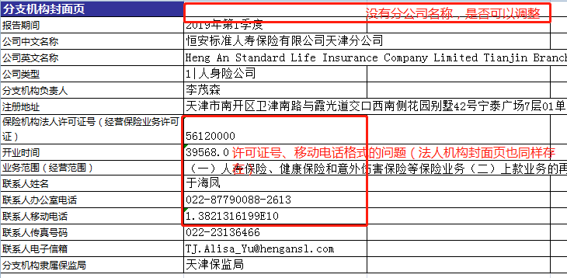
1.每一条流程过来之后，显示一下填报人
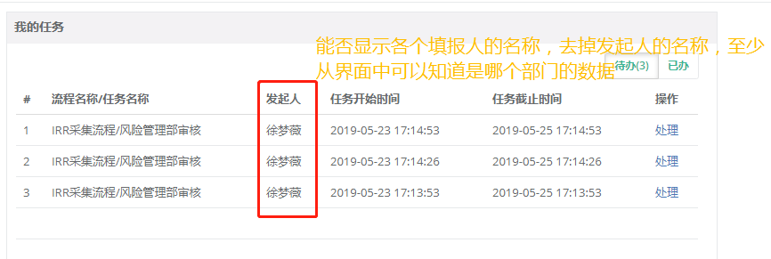

2.无法单独查看每一个填报人负责的指标

2

3.汇总之后模板问题

指标配错√
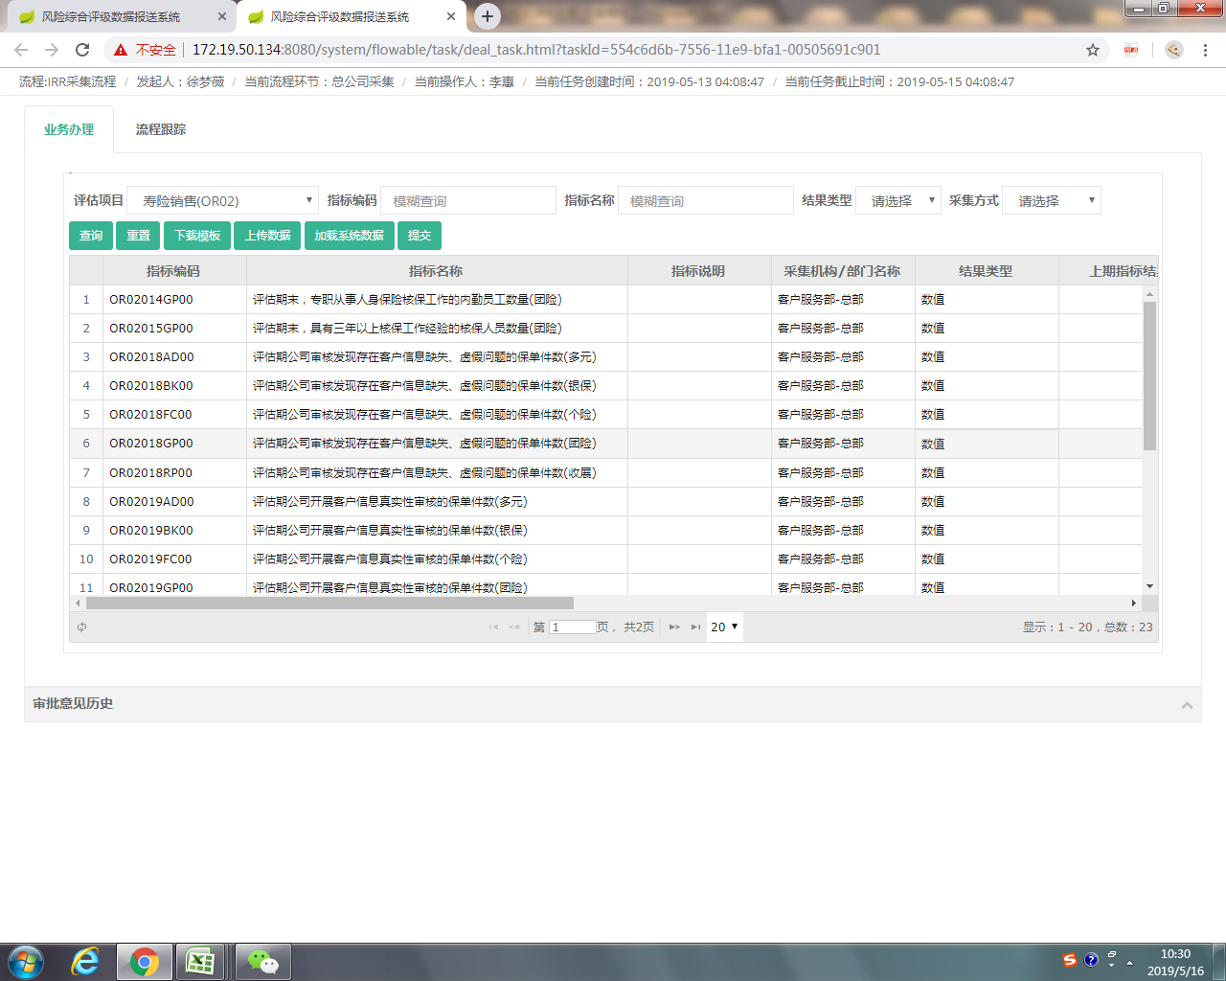
编码 | 问题
1 | 多元和银保指标配错 | √
2 | 评估期末，专职从事人身保险核保工作的内勤员工数量 | 只有团险没有客服 | 可能涉及后续绩效问题 | √
3 | 评估期末，具有三年以上核保工作经验的核保人员数量 | 只有团险没有客服 |  | √
4 | 客服顺序还是乱 |  |  | √

